关系图
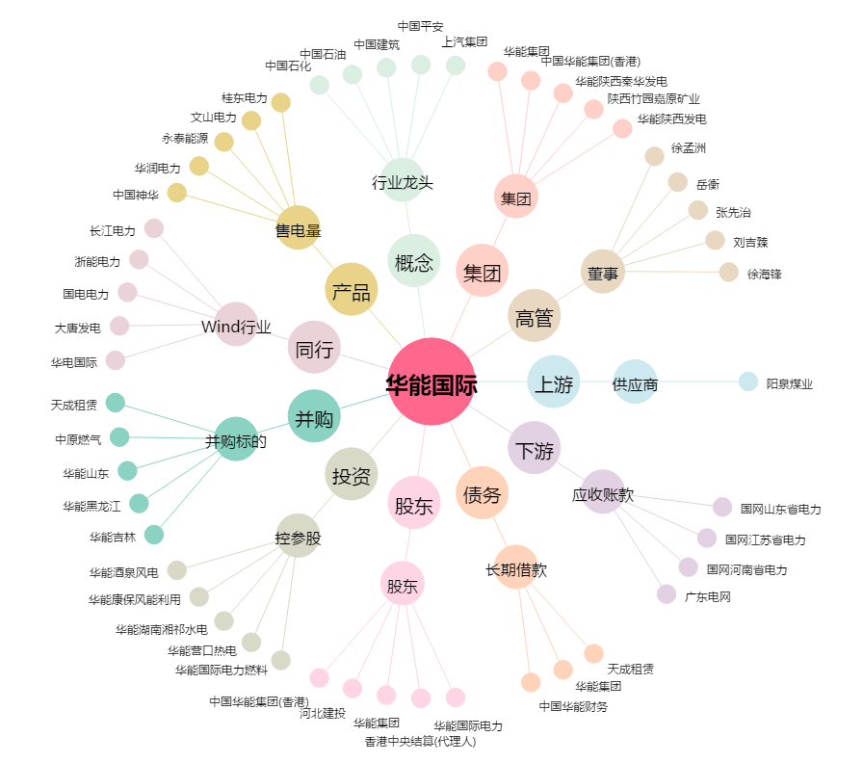
华能国际[600011.SH] - 关系概览图

